Feuil1
 |  | Réseau Ongulés sauvages |  |  |  | Réseau Ongulés sauvages

Informations générales |  |  |  | Logistique |  |  |  | Compétences

 | Description | Le réseau a pour but de récolter les informations utiles pour suivre les 14 espèces d'ongulés sauvages présentes en France hexagonale
 |  |  |  |  | Rôles
 |  |  |  |  | DN | DR | SD

 | Objectif | L’ensemble des données récoltées permet de mesurer de façon régulière des variables biologiques d’intérêt, telles que les aires de présence, les tendances d’évolution ou l’état de santé des populations d’ongulés sauvages en France métropolitaine. En parallèle, d’autres données connexes, telles les prélèvements cynégétiques ou les modalités de gestion des populations, sont régulièrement enregistrées. | Animation
 |  |  | Animation nationale: XXXX Animation régionale: Samuel DEMBSKI Correspondants départementaux: PPC: 77: 78-95: 91 Courriel du réseau: reseau.ongules-sauvages@ofb.gouv.fr

 |  |  |  |  | Protocole |  |  | Matériel
 | Utilisation

 | Zones de suivi
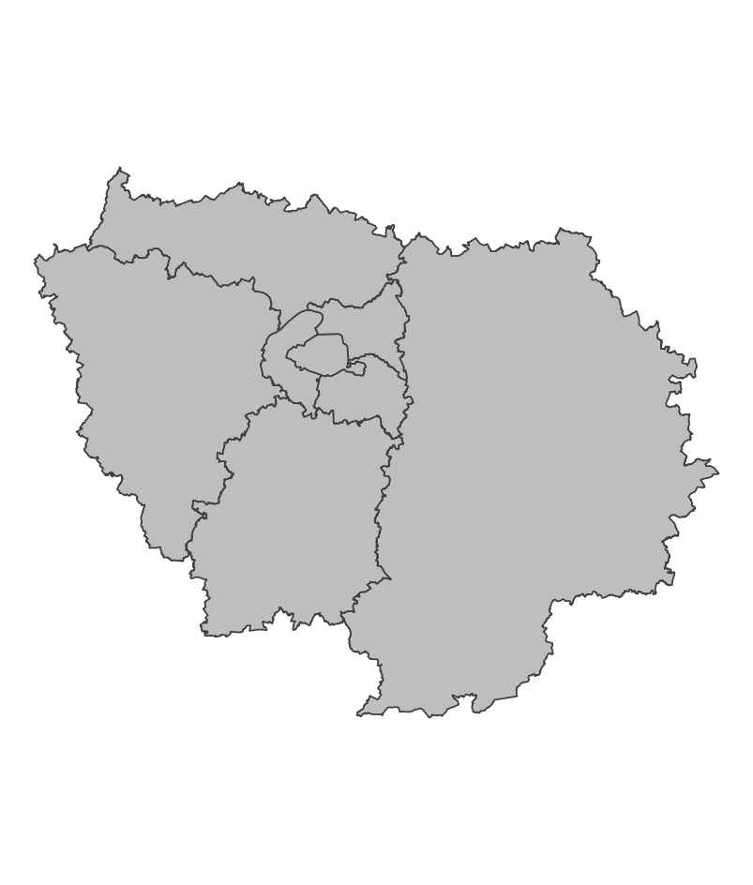

 |  |  |  |  | Saisie/Validation des données |  |  | Diffusion des données
 |  |  |  |  |  |  |  | - Articles de recherche - Lettres d'informations - Bilan annuel - Cartes de densité
 |  |  | Partenariats
 |  |  | Fédérations de chasse

 | Temporalité

 |  |  |  |  | Autres informations

En savoir plus |  |  |  | En savoir plus

Editée le 2024-12-09

